Inventario de Gestión
 |  | LABORATORIO B001 |  |  | 2024
LUGAR | PIEZAS | EQUIPO | ESTADO | FOTO | OBSERVACIONES
Gestión de Proyectos | 1 | Despachador de agua con garrafon oculto (Whirlpool WK5915BD color gris) | Bueno
Gestión de Proyectos | 1 | Impresora Canon maxify | Bueno | 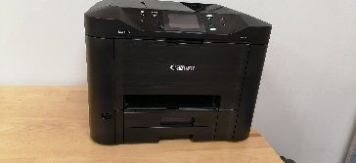
Gestión de Proyectos | 1 | Bote de basura metalico con pedal | Bueno
Gestión de Proyectos | 1 | Escritorio de madera | Bueno | 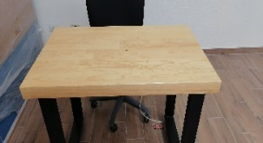
Gestión de Proyectos | 1 | Mesa de reuniones rectangular | Bueno | 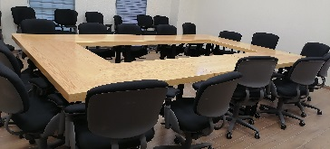
Gestión de Proyectos | 1 | Mueble para sala de juntas | Bueno | 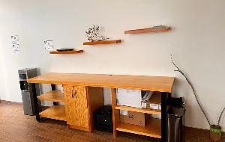
Gestión de Proyectos | 24 | Sillas secretariales con ruedas | Bueno
Gestión de Proyectos | 1 | Pantalla para proyectar | Bueno | 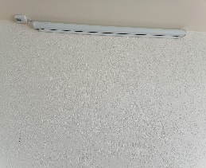
Gestión de Proyectos | 1 | Pizarrón | Bueno | 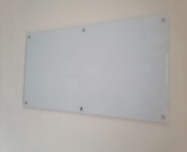
Gestión de Proyectos | 1 | TV 65´´ (UHDTV SAMSUNG) | Bueno | 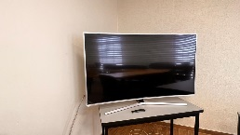
Gestión de Proyectos | 3 | Cortinas | Bueno | 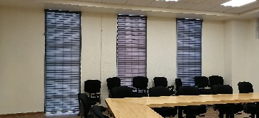
Gestión de Proyectos | 4 | Sillas con reja negras | Bueno
Gestión de Proyectos | 1 | Cafetera | Bueno
Gestión de Proyectos | 3 | Repisa de pared | Bueno
Gestión de Proyectos | 3 | Mesa tipo escritorio (gris con negro) | Bueno
Gestión de Proyectos | 1 | Impresora Laser Jet Pro MFP M130 fw | Bueno | 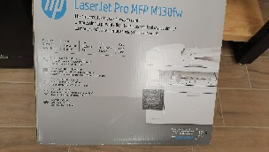
Gestión de Proyectos | 1 | Computadora DELL (MO17449377)(40487840031323352)OptiPlex 5260 all-in One | Bueno
Gestión de Proyectos | 1 | Frigobar | Bueno |  | Se cambio a sala de juntas del edificio D (D.C Yadira Cepeda marzo 2022)

